Room Booking
Project Name | Motel Management
Page Name | Room Booking
Url | http://localhost/MotelManagement/rooms/index
Create Date | 13-May-14
Owner | Padunsak Suntonphon

Resort management
Room
Bookings
My Bookings
Logout

Room1
Room2
Room3

Room4
Room5
Room6

- Start timmer
- Send signal to give a power to Room1
Sequence diagram of room booking

normal state -> renting state
Click
Room1
Room1

Show Booking page

Renting state -> normal state
Room1

Click
- Remove timmer
- Send signal to cut a power in Room1

Room1

Room1
Time out

Booking Page
Project Name | Motel Management
Page Name | Booking Page
Url | http://localhost/MotelManagement/bookings/index
Create Date | 10-May-14
Owner | Padunsak Suntonphon

Resort management
Room
My Bookings
Logout

ชั่วคราว ราคา 300

ค้างคืน ราคา 600

Sequence diagram of room booking
Click ชั่วคราว button
- Set timer to 3 hr
- Go to Room Booking
- Put timer to Room Button image

ชั่วคราว ราคา 300

ค้างคืน ราคา 600
Click ค้างคืน button
- Set timer to 24 hr
- Go to Room Booking
- Put timer to Room Button image

Booking Report
Project Name | Motel Management
Page Name | Booking Report
Url | http://localhost/MotelManagement/bookings/index
Create Date | 10-May-14
Owner | Padunsak Suntonphon

Resort management
Room
My Bookings
Logout

Start Date | End Date
01/01/2014
02/01/2014
แสดงรายงาน

ยกเลิก
ยกเลิก
ห้อง | รูปแบบการจอง | ราคา | ช่วงเวลา | ชื่อพนักงาน
Room1 | ชั่วคราว | 300 | 01/01/14 22:00 to 02/01/14 01:00 | นายขยัน
Room2 | ชั่วคราว | 300 | 01/01/14 22:00 to 02/01/14 01:00 | นายขยัน
ยกเลิก
Room3 | ค้างคืน | 600 | 01/01/14 22:00 to 02/01/14 22:00 | นายขยัน

(Admin)Manage Room
Project Name | Motel Management
Page Name | Room management
Url | http://localhost/MotelManagement/bookings/index
Create Date | 13-May-14
Owner | Padunsak Suntonphon

Resort management
Room
My Bookings
Report
Room Management
Booking Management
Logout

 | ค้นหา
 | ชื่อห้อง
 | รายละเอียด
ค้นหา

เลือก | ชื่อห้อง | รายละเอียด | ราคา(ชั่วคราว) | ราคา(ค้างคืน) | แก้ไข
 | Room1 | Room number one | 300 | 600 | แก้ไข งดใช้
 | Room2 | Room number two | 300 | 600 | แก้ไข งดใช้
 | Room3 | Room number three | 500 | 1000 | แก้ไข งดใช้
ลบ
เพื่ม

Sequence diagram of room booking

Click
เลือก | ชื่อห้อง | รายละเอียด | ราคา(ชั่วคราว) | ราคา(ค้างคืน) | แก้ไข
 | Room1 | Room number one | 300 | 600 | แก้ไข งดใช้
 | Room2 | Room number two | 300 | 600 | แก้ไข งดใช้
 | Room3 | Room number three | 500 | 1000 | แก้ไข งดใช้
ลบ
เพื่ม
Show Add Room page

(Admin)Add Room
Project Name | Motel Management
Page Name | Add Room page
Url | http://localhost/MotelManagement/base/admin_rooms/adminAdd/
Create Date | 13-May-14
Owner | Padunsak Suntonphon

Resort management
Room
My Bookings
Report
Room Management
Booking Management
Logout

ค้นหา
ชื่อห้อง
รายละเอียด
ราคา(ชั่วคราว)
ราคา(ค้างคืน)
เปิด
เพื่ม

(Admin)Manage Booking
Project Name | Motel Management
Page Name | Booking Page
Url | http://localhost/MotelManagement/base/admin_bookings/adminIndex
Create Date | 13-May-14
Owner | Padunsak Suntonphon

Resort management
Room
My Bookings
Room Management
Booking Management
Logout
Report

ค้นหา
ชื่อห้อง
รายละเอียด
ค้นหา

ยกเลิก
ยกเลิก
ยกเลิก
ห้อง | รูปแบบการจอง | ราคา | ช่วงเวลา | ชื่อพนักงาน
Room1 | ชั่วคราว | 300 | 01/01/14 22:00 to 02/01/14 01:00 | นายขยัน
Room2 | ชั่วคราว | 300 | 01/01/14 22:00 to 02/01/14 01:00 | นายอดทน
ยกเลิก
Room3 | ค้างคืน | 600 | 01/01/14 22:00 to 02/01/14 22:00 | นายประหยัด

(Admin)Income Report
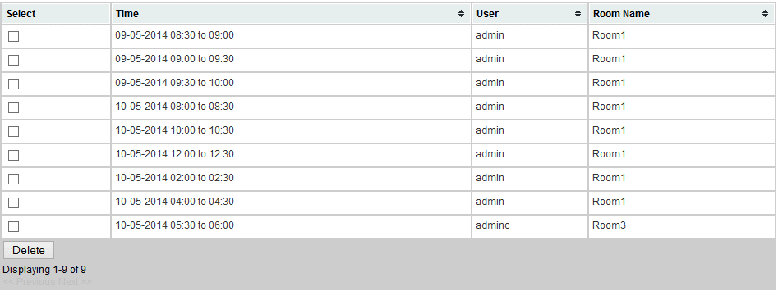
Project Name | Motel Management
Page Name | Income Report
Url
Create Date | 13-May-14
Owner | Padunsak Suntonphon

Resort management
Room
My Bookings
Room Management
Booking Management
Logout
Report

แสดงรายงาน
 | Start Date | End Date
01/01/2014
02/01/2014

